Sheet1
1 | AA-LB-004 | 电梯厅 | 立体壁挂 | 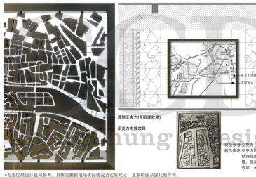 | 选取深圳地铁涉及板块，根据尺寸调整构图布局，金属外框，内镶透明亚克力板，亚克力根据图像深浅肌理等，做阳雕雕刻，局部突出地块做颜色电镀效果。(因壁挂尺寸较大，配合安装运输等，可分2片制作，但需确保现场衔接时，无缝效果) 满足物料书，设计图纸，招标文件，艺术品、摆件施工制造规范及安装措施等的所有要求 | 1、Overall:±6000*5500 | 件 | 1

